LISTA DE PRECIOS
TIPO DE CAMBIO DE S/ A $ | 3.12 | TIPO DE CAMBIO DE $ A S/. | 3.12 |  |  | RESPONSABLE DE CATALOGO | MARIA | PORCENTAJE | 0.00%
 |  |  |  |  |  |  |  |  | .
MINICODIGO |  | MINICODIGO |  | MINICODIGO |  | MINICODIGO |  | MINICODIGO
CODIGO |  | CODIGO |  | CODIGO |  | CODIGO |  | CODIGO
MODELO |  | MODELO |  | MODELO |  | MODELO | konica minolta-Bizhub 250 | MODELO | RICOH-MP161
OFERTA1 |  |  |  | OFERTA2

PRECIO DOLARES | $.0.00 | PRECIO DOLARES | $.0.00 | PRECIO DOLARES | $.0.00 | PRECIO DOLARES | $.0.00 | PRECIO DOLARES | $.0.00
PRECIO SOLES | S/.0.00 | PRECIO SOLES | S/.0.00 | PRECIO SOLES | S/.0.00 | PRECIO SOLES | S/.0.00 | PRECIO SOLES | S/.0.00
CARACTERISTICAS |  | CARACTERISTICAS |  | CARACTERISTICAS |  | CARACTERISTICAS |  | CARACTERISTICAS
 |  |  |  |  |  | Copias por minuto | 25 copias/min. | Copias por minuto | 16 copias/min.
 |  |  |  |  |  | Rendimiento de Toner Negro (cartucho) | 13,000 copias aprox. | Rendimiento de Toner Negro (cartucho) | 7,000 copias aprox.
 |  |  |  |  |  | Rendimiento del Revelador (negro) | 70,000 copias aprox. | Rendimiento del Revelador (negro) | 40,000 copias aprox.
 |  |  |  |  |  | Rendimiento del Cilindro | 50,000 copias aprox. | Rendimiento del Cilindro | 30,000 copias aprox.
 |  |  |  |  |  | Ciclo de trabajo mensual | 70,000 copias aprox. | Ciclo de trabajo mensual | 10,000 copias aprox.
 |  |  |  |  |  | Sistema doble cara | Automático | Sistema doble cara | Automático
 |  |  |  |  |  | Velocidad 1ª copia | 14 segundos | Velocidad 1ª copia | 7,5 segundos
 |  |  |  |  |  | Tiempo de Calentamiento | 5.3 segundos | Tiempo de Calentamiento | 30 segundos
 |  |  |  |  |  | Tamaño de Originales | Hasta 11” x 17” máximo | Tamaño de Originales | Bandeja de papel: A5 - A4 Bandeja bypass: A6 - A4 Bandeja dúplex: A4
 |  |  |  |  |  | Zoom | 25 - 400% incrementos del 1% | Zoom | 50 - 200% (en incrementos del 1%)
 |  |  |  |  |  | Peso del Producto | 74 kg | Peso del Producto | Menos de 29 kg
 |  |  |  |  |  | Sistema de Impresión | Integrado | Sistema de Impresión | Incluido
 |  |  |  |  |  | Velocidad de Impresión | 25 Impresiones/minuto | Velocidad de Impresión | 16 impresiones por minuto
 |  |  |  |  |  | Resolución de Impresión | 1200x 1200 ppp | Resolución de Impresión | 600 x 600 dpi
 |  |  |  |  |  | Lenguaje de Impresión | PCL 5e/6 PostScript 3 | Sistemas Operativos Soportados | Windows® 98/Me/NT4.0/2000/XP/Server 2003
 |  |  |  |  |  | Sistemas Operativos Soportados | Windows 98/ME/NT4. | Sistema de Escaneo | Incluido
 |  |  |  |  |  | Sistema de Escaneo | Integrado | Velocidad de Scanner | Máximo 22 originales por minuto
 |  |  |  |  |  | Velocidad de Scanner | Hasta 70 OPM | Resolución de Scanner | Máximo 100 - 600 dpi
 |  |  |  |  |  | Resolución de Scanner | Máx. 600 x 600 dpi | Formatos de Scanner | A5 - A4
 |  |  |  |  |  | Formatos de Scanner | TIFF, PDF

CONTENIDO DEL PAQUETE |  | CONTENIDO DEL PAQUETE |  | CONTENIDO DEL PAQUETE |  | CONTENIDO DEL PAQUETE |  | CONTENIDO DEL PAQUETE
Procesador | Celeron @ 600 MHz 32BIT | Konica Minolta Bizhub 200 |  | Konica Minolta Bizhub 350 |  | Transformador de 1500w / 110v |  | Transformador de 1500w / 110v
Memoria | 1 GB | Transformador de 1500w / 110v |  | Transformador de 1500w / 110v |  | - CD (Driver y Manual en Español) |  | CD (Driver y Manual en Español)
Disco duro del sistema | 60 GB (opcional) | CD (Driver y Manual en Español) |  | CD (Driver y Manual en Español) |  | - 5m de Clable de Red |  | 5m de Clable de Red
Soporte de interfaz | 10-Base-T/100-Base-T/1,000-Base-T Ethernet USB 2.0 (opcional) | 5m de Clable de Red |  | 5m de Clable de Red |  | - Servicio de Transporte Privado (Lima Metropolitana y Callao) |  | Servicio Configuración (Remota)
 |  | Servicio de Transporte Privado (Lima Metropolitana y Callao) |  | Servicio de Transporte Privado (Lima Metropolitana y Callao) |  | - Servicio Configuración (Remota) |  | Servicio de Embalaje
 |  | Servicio Configuración (Remota) |  | Servicio Configuración (Remota) |  | - Servicio de Instalación (Lima Metropolitana y Callao) |  | Software Integrado de administración por Red - Gratuito
 |  | Servicio de Instalación (Lima Metropolitana y Callao) |  | Servicio de Instalación (Lima Metropolitana y Callao) |  | - Servicio de Embalaje |  | Stock permanente de Insumos y Repuestos
 |  | Servicio de Embalaje |  | Servicio de Embalaje |  | - Software Integrado de administración por Red - Gratuito
 |  | Software Integrado de administración por Red - Gratuito |  | Software Integrado de administración por Red - Gratuito |  | - Stock permanente de Insumos y Repuestos
 |  | Stock permanente de Insumos y Repuestos |  | Stock permanente de Insumos y Repuestos
La duración de los consumibles está basada en unas condiciones específicas de utilización, tales como cobertura de página para un tamaño concreto (5% de cobertura en A4). La duración de los consumibles puede variar dependiendo del uso y otras variables de impresión incluyendo la cobertura, el tamaño de página, el gramaje del papel, impresión continua o intermitente, temperatura ambiente y la humedad. |  | Todos los modelos de la serie bizhub 350/250/200 traen el sistema de impresión Emperon para la capacidad integral de impresión y escanéo, con la funcionalidad tanto de PCL como de PostScript, se ofrece la simplicidad de apuntar y señalar y tener un poderoso control sobre un rango amplio de opciones de terminado |  | Todos los modelos de la serie bizhub 350/250/200 traen el sistema de impresión Emperon para la capacidad integral de impresión y escanéo, con la funcionalidad tanto de PCL como de PostScript, se ofrece la simplicidad de apuntar y señalar y tener un poderoso control sobre un rango amplio de opciones de terminado |  | Todos los modelos de la serie bizhub 350/250/200 traen el sistema de impresión Emperon para la capacidad integral de impresión y escanéo, con la funcionalidad tanto de PCL como de PostScript, se ofrece la simplicidad de apuntar y señalar y tener un poderoso control sobre un rango amplio de opciones de terminado |  | Reducido tiempo de calentamiento. Rápida primera impresión (7,5 segundos o menos). Producción de alta velocidad a 16 páginas por minuto. Menos reposiciones, gracias a la sensacional capacidad de papel de 1.350 hojas.

MINICODIGO |  | MINICODIGO |  | MINICODIGO |  | MINICODIGO |  | MINICODIGO
CODIGO |  | CODIGO |  | CODIGO |  | CODIGO |  | CODIGO
MODELO | konica minolta-Bizhub 362 | MODELO | RICOH-MP171 | MODELO |  | MODELO |  | MODELO
 |  | OFERTA3
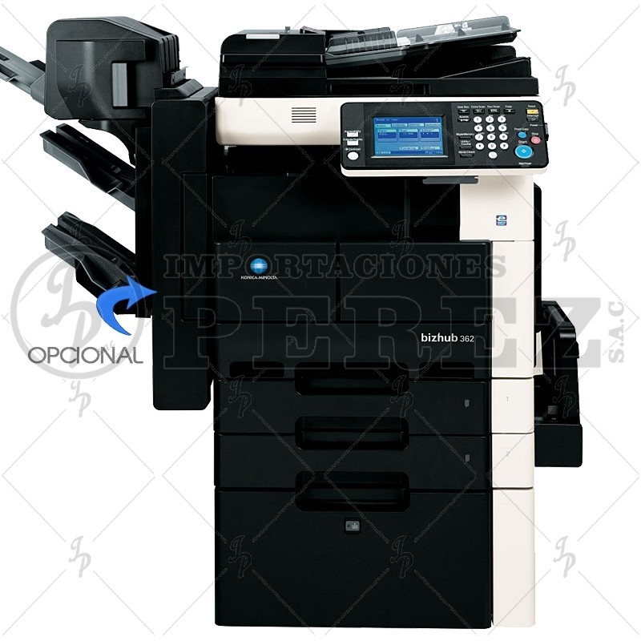 |  | 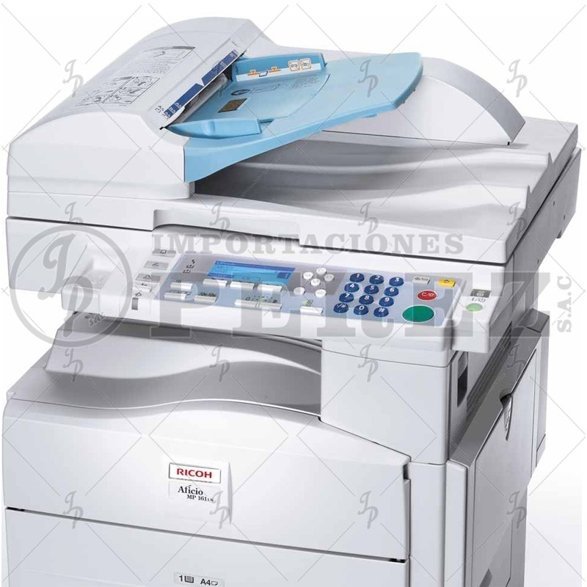
PRECIO DOLARES | $.0.00 | PRECIO DOLARES | $.0.00 | PRECIO DOLARES | $.0.00 | PRECIO DOLARES | $.0.00 | PRECIO SOLES | S/.0.00
PRECIO SOLES | S/.0.00 | PRECIO SOLES | S/.0.00 | PRECIO SOLES | S/.0.00 | PRECIO SOLES | S/.0.00 | PRECIO DOLARES | $0.00
CARACTERISTICAS |  | CARACTERISTICAS |  | CARACTERISTICAS |  | CARACTERISTICAS |  | CARACTERISTICAS
Copias por minuto | 36 copias/min. | Copias por minuto | 17 copias/min.
Rendimiento de Toner Negro (cartucho) | 12,000 copias aprox. | Resolución de copiado | 600 x 600 dpi
Rendimiento del Revelador (negro) | 40,000 copias aprox. | Rendimiento de Toner Negro (cartucho) | 7,000 copias aprox.
Rendimiento del Cilindro | 40,000 copias aprox. | Rendimiento del Revelador (negro) | 40,000 copias aprox.
Ciclo de trabajo mensual | 90,000 copias aprox. | Rendimiento del Cilindro | 30,000 copias aprox.
Sistema doble cara | Automático | Ciclo de trabajo mensual | 10,000 copias aprox.
Velocidad 1ª copia | 4,8 seg. aprox | Sistema doble cara | Automático
Tiempo de Calentamiento | 24 seg. aprox. | Velocidad 1ª copia | Inferior a 7,5 segundos
Tamaño de Originales | Hasta A3 | Tiempo de Calentamiento | Inferior a 10/30/30 segundos
Zoom | 25– 400% en pasos 0,1%, zoom automático | Tamaño de Originales | Bandeja de papel: A5 - A6 - A4:
Peso del Producto | 74 kg aprox. | Zoom | 50 - 200% (en incrementos del 1%)
Sistema de Impresión | Incluido | Peso del Producto | Menos de 29 kg
Velocidad de Impresión | 36 ipm | Sistema de Impresión | Incluido | CONTENIDO DEL PAQUETE |  | CONTENIDO DEL PAQUETE |  | CONTENIDO DEL PAQUETE
Resolución de Impresión | 2400 x 600 dpi mejorados | Velocidad de Impresión | 17 impresiones por minuto
Lenguaje de Impresión | PCL 6, PostScript 3 | Resolución de Impresión | 600 x 600 dpi
Sistema de Escaneo | Incluido | Lenguaje de Impresión | Estándar: PCL5e, PCL6, RPCS™
Velocidad de Scanner | Hasta 70 opm | Sistemas Operativos Soportados | Windows® 98/Me/NT4.0/2000/XP/Server 2003
Resolución de Scanner | Máx.: 600 x 600 ppp | Sistema de Escaneo | Incluido
Formatos de Scanner | PDF, TIFF (otros con aplicaciones) | Velocidad de Scanner | Máximo 22 originales por minuto
 |  | Resolución de Scanner | Máximo 100 - 600 dpi
 |  | Formatos de Scanner | A5 - A4

CONTENIDO DEL PAQUETE |  | CONTENIDO DEL PAQUETE
Transformador de 1500w / 110v |  | Transformador de 1500w / 110v
- CD (Driver y Manual en Español) |  | - CD (Driver y Manual en Español)
- 5m de Clable de Red |  | - 5m de Clable de Red
- Servicio de Transporte Privado (Lima Metropolitana y Callao) |  | - Servicio Configuración (Remota)
- Servicio Configuración (Remota) |  | - Servicio de Embalaje
- Servicio de Instalación (Lima Metropolitana y Callao) |  | - Software Integrado de administración por Red - Gratuito
- Servicio de Embalaje |  | - Stock permanente de Insumos y Repuestos
- Software Integrado de administración por Red - Gratuito
- Stock permanente de Insumos y Repuestos

Actualmente cualquier usuario necesita impresoras y copiadoras, así como otras funciones de comunicación. Esta necesidad también la tienen los departamentos de contabilidad, personal, logística o almacén. Las nuevas bizhub 362 son impresoras y copiadoras realmente eficientes que proporcionan las respuestas a las más diversas necesidades, ofreciendo potentes funciones de comunicación y de red. |  | La ventaja de la conectividad de red Disfruta de la libertad de comunicaciones mejoradas. La Ricoh 171L se une a la perfección a su red vía su Tarjeta de Interfaz de Red opcional. La exploración en colores y envía imágenes en todas partes sobre su red.

MINICODIGO |  | MINICODIGO |  | MINICODIGO |  | MINICODIGO |  | MINICODIGO
CODIGO |  | CODIGO |  | CODIGO |  | CODIGO |  | CODIGO
MODELO |  | MODELO |  | MODELO |  | MODELO |  | MODELO
OFERTA1 |  |  |  | OFERTA2
 |  |  |  |  |  | 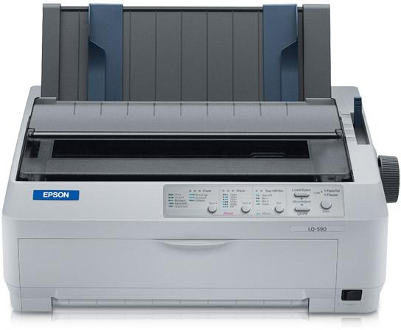 |  | 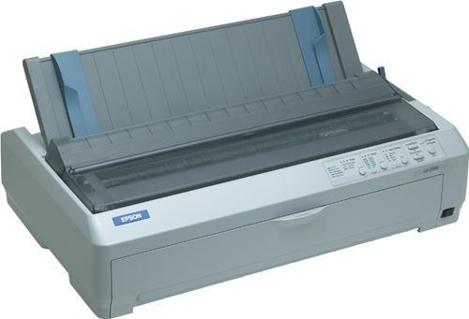
PRECIO SOLES | S/.0.00 | PRECIO SOLES | S/.0.00 | PRECIO SOLES | S/.0.00 | PRECIO SOLES | S/.0.00 | PRECIO SOLES | S/.0.00
PRECIO DOLARES | $0.00 | PRECIO DOLARES | $0.00 | PRECIO DOLARES | $0.00 | PRECIO DOLARES | $0.00 | PRECIO DOLARES | $0.00
CARACTERISTICAS |  | CARACTERISTICAS |  | CARACTERISTICAS |  | CARACTERISTICAS |  | CARACTERISTICAS

CONTENIDO DEL PAQUETE |  | CONTENIDO DEL PAQUETE |  | CONTENIDO DEL PAQUETE |  | CONTENIDO DEL PAQUETE |  | CONTENIDO DEL PAQUETE

